Estadísticas
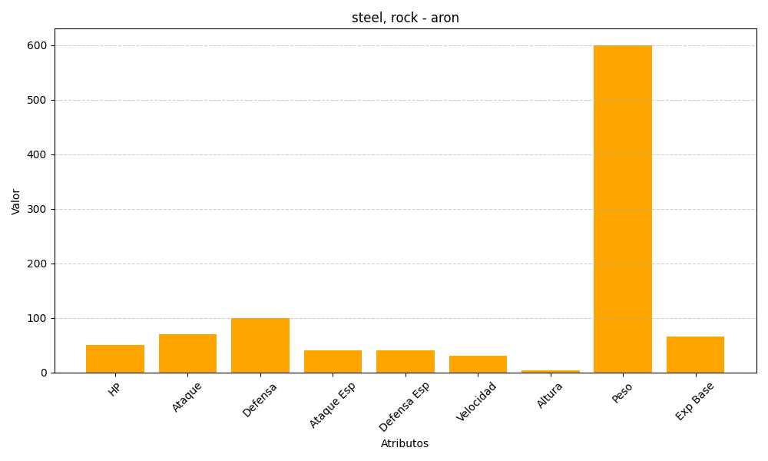
ID | Nombre | Tipo | HP | Ataque | Defensa | Ataque Especial | Defensa Especial | Velocidad | Altura | Peso | Experiencia Base
304 | aron | steel, rock | 50 | 70 | 100 | 40 | 40 | 30 | 4 | 600 | 66

